关系图
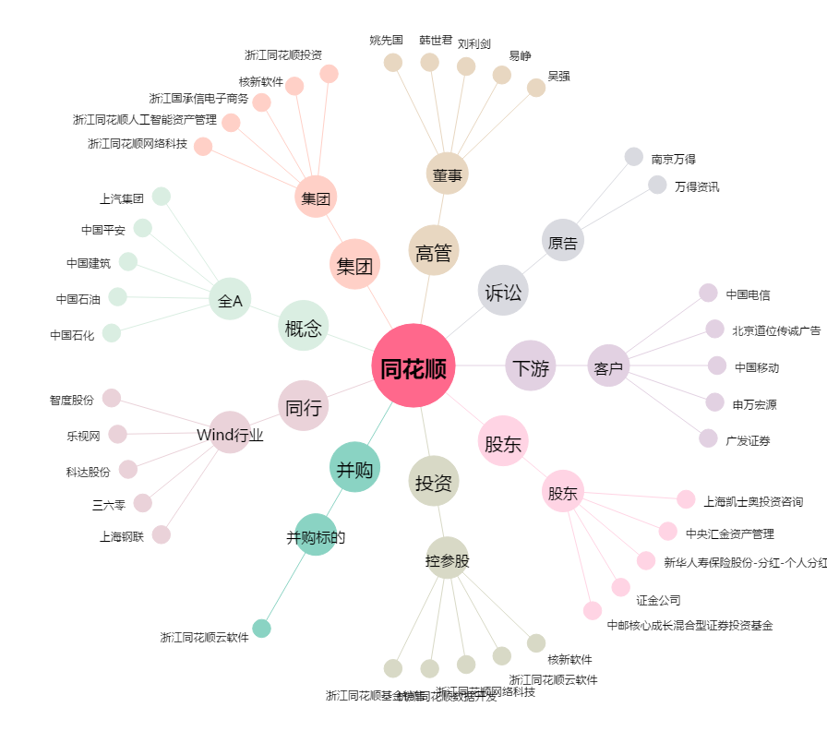
同花顺[300033.SZ] - 关系概览图

